Phân cụm
Thuật toán | SimpleKmeans
Relation | german_credit
Instances | 1000
Attributes | 21
 | checking_status
 | duration
 | credit_history
 | purpose
 | credit_amount
 | savings_status
 | employment
 | installment_commitment
 | personal_status
 | other_parties
 | residence_since
 | property_magnitude
 | age
 | other_payment_plans
 | housing
 | existing_credits
 | job
 | num_dependents
 | own_telephone
 | foreign_worker
 | class
Test mode | Đánh giá từ lớp đến nhóm về dữ liệu đào tạo

Số cụm | 2
Số lần lặp | 5
Tổng lỗi bình phương trong cụm | 53,659,976,202,840,700

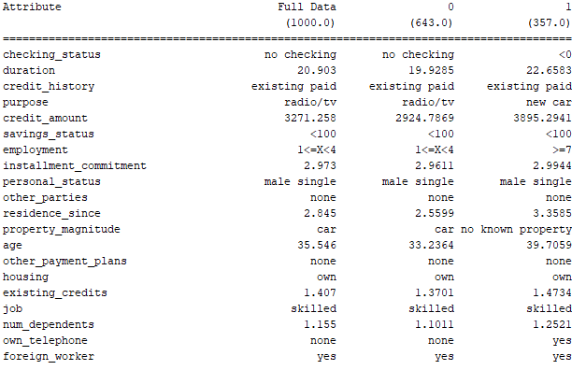
Điểm xuất phát ban đầu (ngẫu nhiên) | Cluster 0: 'no checking',36,'critical/other existing credit','new car',7855,<100,1<=X<4,4,'female div/dep/mar',none,2,'real estate',25,stores,own,2,skilled,1,yes,yes
 | Cluster 1: <0,24,'critical/other existing credit','used car',6615,<100,unemployed,2,'male single',none,4,'no known property',75,none,'for free',2,'high qualif/self emp/mgmt',1,yes,yes
Final cluster centroids:

Thời gian build model | 0,015s
Clustered Instances | 0 643 ( 64%)
 | 1 357 ( 36%)
Class attribute: | class
Classes to Clusters:
 | 0 1 <-- assigned to cluster
 | 477 223 | good
 | 166 134 | bad

 | Cluster 0 <-- good
 | Cluster 1 <-- bad
Phân cụm không chính xác | 389 38,9%

